demo1
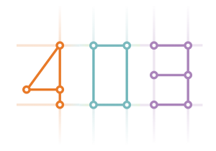
xxxx

sdfasd

 | asdsdf | sdfas | sd |  | sadf
sadf |  |  |  | sdf

